FAL salida fija
Autor: Pedro Díaz Hernández
3/3/15

FUENTE LINEAL - LM78XX
Tensión de salida fija

Tensiones en el Condensador (□) y la Carga (x)
 |  |  |  |  |  |  |  |  |  |  | 0.000 | 0.000
D A T O S I N I C I A L E S |  |  | V red = | 220.0 | Vef |  |  |  |  |  | 3.738 | 2.941
Tensión de salida (Vout) = | 5.0 | V |  |  |  |  |  |  |  |  | 7.024 | 5.010
Resistencia de carga (RLoad) = | 6.2 | Ω | 0,81A | 4,03W |  |  |  |  |  |  | 9.165 | 5.000
Tensión de rizado a la salida (DVpp) = | 10 | mVpp |  |  |  |  |  |  |  |  | 10.450 | 5.000
Dropout Voltage (Vdrop) = | 2.0 | V |  |  |  |  |  |  |  |  | 10.928 | 5.000
Quiescent Current (Iq) = | 8.0 | mA |  |  |  |  |  |  |  |  | 10.728 | 5.000
Ripple Rejection (RR) = | 75 | dB | 5.623 veces |  |  |  |  |  |  |  | 9.928 | 5.000
Resistencia Junction-Case (RθJC) = | 4.00 | ºC/W |  |  |  |  |  |  |  |  | 9.261 | 5.000
Resistencia Case-heat Sink (RθCS) = | 1.7 | ºC/W |  |  |  |  |  |  |  |  | 8.928 | 5.000
Resistencia térmica sin disipador (RθCA) = | 50.0 | ºC/W |  |  |  |  |  |  |  |  | 9.464 | 5.000
Temperatura unión semiconductora (Tj) = | 150 | ºC |  |  |  |  |  |  |  |  | 10.450 | 5.000
Tensión máxima de entrada del C.I. = | 35 | V |  |  |  |  |  |  |  |  | 10.928 | 5.000
Vγ en cada diodo de PD1 = | 0.90 | V |  |  |  |  |  |  |  |  | 10.728 | 5.000
Temperatura Ambiente/Trabajo (Ta) = | 45.0 | ºC |  |  |  |  |  |  |  |  | 9.928 | 5.000
Frecuencia de la señal de red = | 50 | Hz |  |  |  |  |  |  |  |  | 9.261 | 5.000
Tolerancia de la señal de red = | 10 | % | 198V - 242V |  |  |  |  |  |  |  | 8.928 | 5.000
Rendimiento del transformador = | 98 | % |  |  |  |  |  |  |  |  | 9.464 | 5.000
 |  |  |  |  |  |  |  |  |  |  | 10.450 | 5.000
R E S U L T A D O S |  |  |  |  |  |  |  |  |  |  | 10.928 | 5.000
Corriente total consumida (Itotal) = | 0.814 | A | Ok |  |  |  |  |  |  |  | 10.728 | 5.000
Tensión de rizado en C1 (ΔVC1) = | 56.23 | Vpp | Estimado = | 2.00 | Vpp | Iripple (C1) ≤ | 6,20A | Re-Ajuste de Transformador |  |  | 9.928 | 5.000
Capacidad de C1 = | 4,072 | µF |  |  |  |  |  | Vef sec. Trafo = | 9.00 | Vef | 9.261 | 5.000
Tensión eficaz del secundario del trafo = | 8.40 | Vef | Estimado = | 9.0 | Vef | Trafo Ok |  | R E S U L T A D O S |  |  | 8.928 | 5.000
Rendimiento del C.I. ≈ | 49.1% |  |  |  |  |  |  | VRizado en C1 = | 2.77 | Vpp
Rendimiento de la FAL ≈ | 40.8% |  |  |  |  |  |  | VRizado en la carga = | 0.49 | mVpp
Potencia disipada en IC1 = | 4.14 | W | Necesita disipador |  |  |  |  | V entrada C.I. = | 10.93 | V
Resistencia térmica del disipador (RθSA) = | 19.68 | ºC/W |  |  |  |  |  | Pot. disipada IC1 = | 4.83 | W
Tensión de entrada para IC1 = | 10,08V | Ok |  | 10.928 |  |  |  | Rendimiento FAL = | 38.1%
Tensión de rizado en la carga (ΔVpp) = | 0.36 | mVpp

Tablas de datos LM78xx
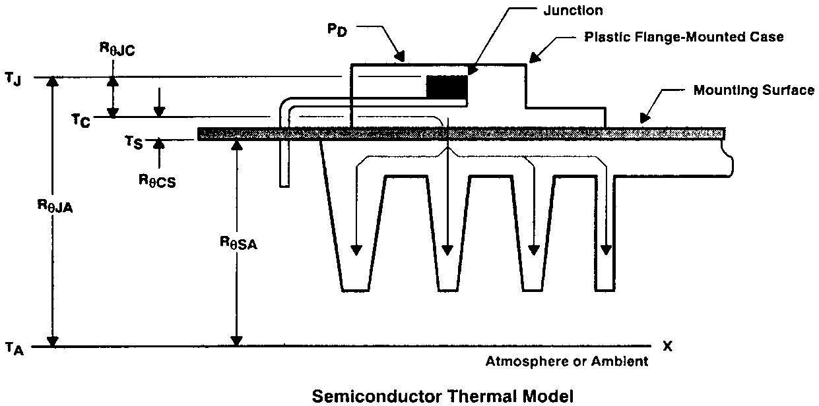
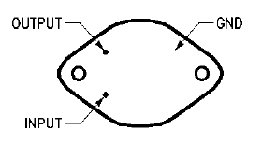
Reguladores de tensión serie LM78XX |  | Reguladores de tensión serie LM338
(5, 9, 12, 15, 18 y 24V) |  | (desde 1,25V a Vin max.)
Descripción | Valor | Descripción | Valor
Tensión máxima de entrada | 35V | Rango de tensiones de entrada | 3-40V
Temperatura de la unión semiconductora | 150ºC | Temperatura de la unión semiconductora | 125ºC - 150ºC
Regulación de línea | 3-150mV | Regulación de línea | 0.02-0.06%/V
Regulación de carga | 10-150mV | Regulación de carga | 10-150mV
Quiescent current | 8-8.5mA | Quiescent current | 40-100µA
Ripple Rejection | 55-80dB | Ripple Rejection | 60-75dB
Dropout voltage | 2V | Dropout voltage | 2V
Impedancia de salida | 8-19mΩ | Impedancia de salida | 0.1-1mΩ
Corriente máxima de salida | 1A | Corriente mínima de salida | 3.5-10mA
Encapsulado TO-3 |  | Corriente máxima de salida | 5A
RθJunction-Case | 4ºC/W | Encapsulado TO-3
RθCase-Ambient | 35ºC/W | RθJunction-Case | 1ºC/W
Encapsulado TO-220 |  | RθCase-Ambient | 35ºC/W
RθJunction-Case | 4ºC/W | Encapsulado TO-220
RθCase-Ambient | 50ºC/W | RθJunction-Case | 4ºC/W
 |  | RθCase-Ambient | 50ºC/W
 |  |  |  | Resistencia térmica Case-heat Sink (RθCS)
 |  |  |  | Encapsulado | Metal-Metal | Metal-Metal con silicona | Arandela de mica y Silicona


 |  |  |  | TO-3 | 0.52ºC/W | 0.14ºC/W | 0.36ºC/W
 |  |  |  | TO-220 | 1.1ºC/W | 1ºC/W | 1.7ºC/W

Gráfico V-I semiconductores
Autor: Pedro Díaz Hernández |  |  |  |  | V forward | I forward
3/3/15 |  |  |  |  | 0.60 | 0.000
 |  |  |  |  | 0.70 | 0.001
 |  |  |  |  | 0.75 | 0.003
Gráfico V/I del 1N4007 |  |  |  |  | 0.80 | 0.007
Modelo exponencial del diodo |  |  |  |  | 0.81 | 0.008
 |  |  | 1.380E-23 | k = Boltzman | 0.82 | 0.010
Datos iniciales |  |  | 1.602E-19 | q = Electrón | 0.83 | 0.012
Coeficiente del material (η) = | 2.3 |  |  |  | 0.84 | 0.014
Temperatura de trabajo (Kelvin) = | 300 | K | 27ºC |  | 0.85 | 0.016
Corriente de saturación inversa (Is) = | 10.00 | nA | 1.00E-08 |  | 0.86 | 0.019
 |  |  |  |  | 0.87 | 0.023
R E S U L T A D O S |  |  |  |  | 0.88 | 0.027
Tensión térmica (Vt) = | 25.84 | mV | 0.02584 |  | 0.89 | 0.032
 |  |  |  |  | 0.90 | 0.038
 |  |  |  |  | 0.91 | 0.045
 |  |  |  |  | 0.92 | 0.053
 |  |  |  |  | 0.93 | 0.062
 |  |  |  |  | 0.94 | 0.074
 |  |  |  |  | 0.95 | 0.087
 |  |  |  |  | 0.96 | 0.103
 |  |  |  |  | 0.97 | 0.122
 |  |  |  |  | 0.98 | 0.145
 |  |  |  |  | 0.99 | 0.171
 |  |  |  |  | 1.00 | 0.203
 |  |  |  |  | 1.01 | 0.240
 |  |  |  |  | 1.02 | 0.284
 |  |  |  |  | 1.03 | 0.336
 |  |  |  |  | 1.04 | 0.397
 |  |  |  |  | 1.05 | 0.470
 |  |  |  |  | 1.06 | 0.556
 |  |  |  |  | 1.07 | 0.658
 |  |  |  |  | 1.08 | 0.778
 |  |  |  |  | 1.09 | 0.921
 |  |  |  |  | 1.10 | 1.090

Catálogo trafos CROVISA
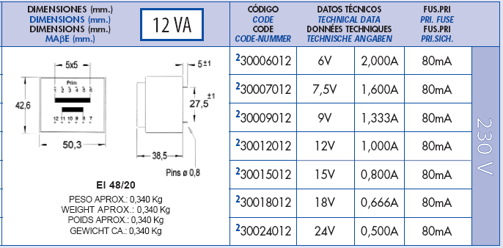
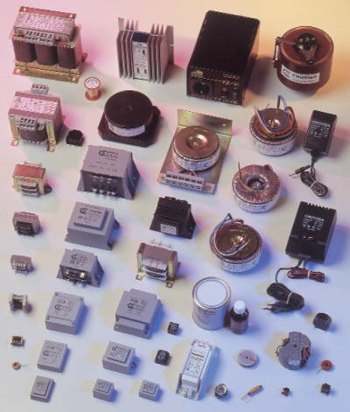
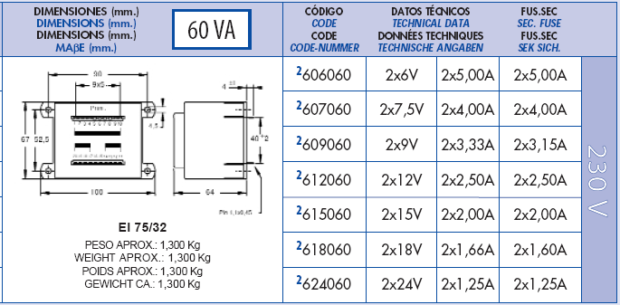
Autor: Pedro Díaz Hernández | Catálogo de transformadores CROVISA
3/3/15

T r a n s f o r m a d o r e s c o n v e n c i o n a l e s
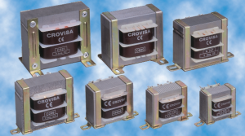

Autor: Pedro Díaz Hernández | Catálogo de transformadores CROVISA
7/14/07

T r a n s f o r m a d o r e s e n c a p s u l a d o s

